4.画面レイアウト
4. 画面構成
4.1 画面レイアウト（イメージ）
画面は下図のとおり①～⑥の6ゾーンで構成する。実装先の画面サイズに応じてタブ切替・スクロール等で代替してよいが、各ゾーンの情報は必ず1操作以内で参照できる構成とする。ゾーン番号（①～⑥）は「5.表示項目仕様」の各シート見出しと共通の番号を用いており、レイアウト上の位置と項目仕様が一対一で対応する。
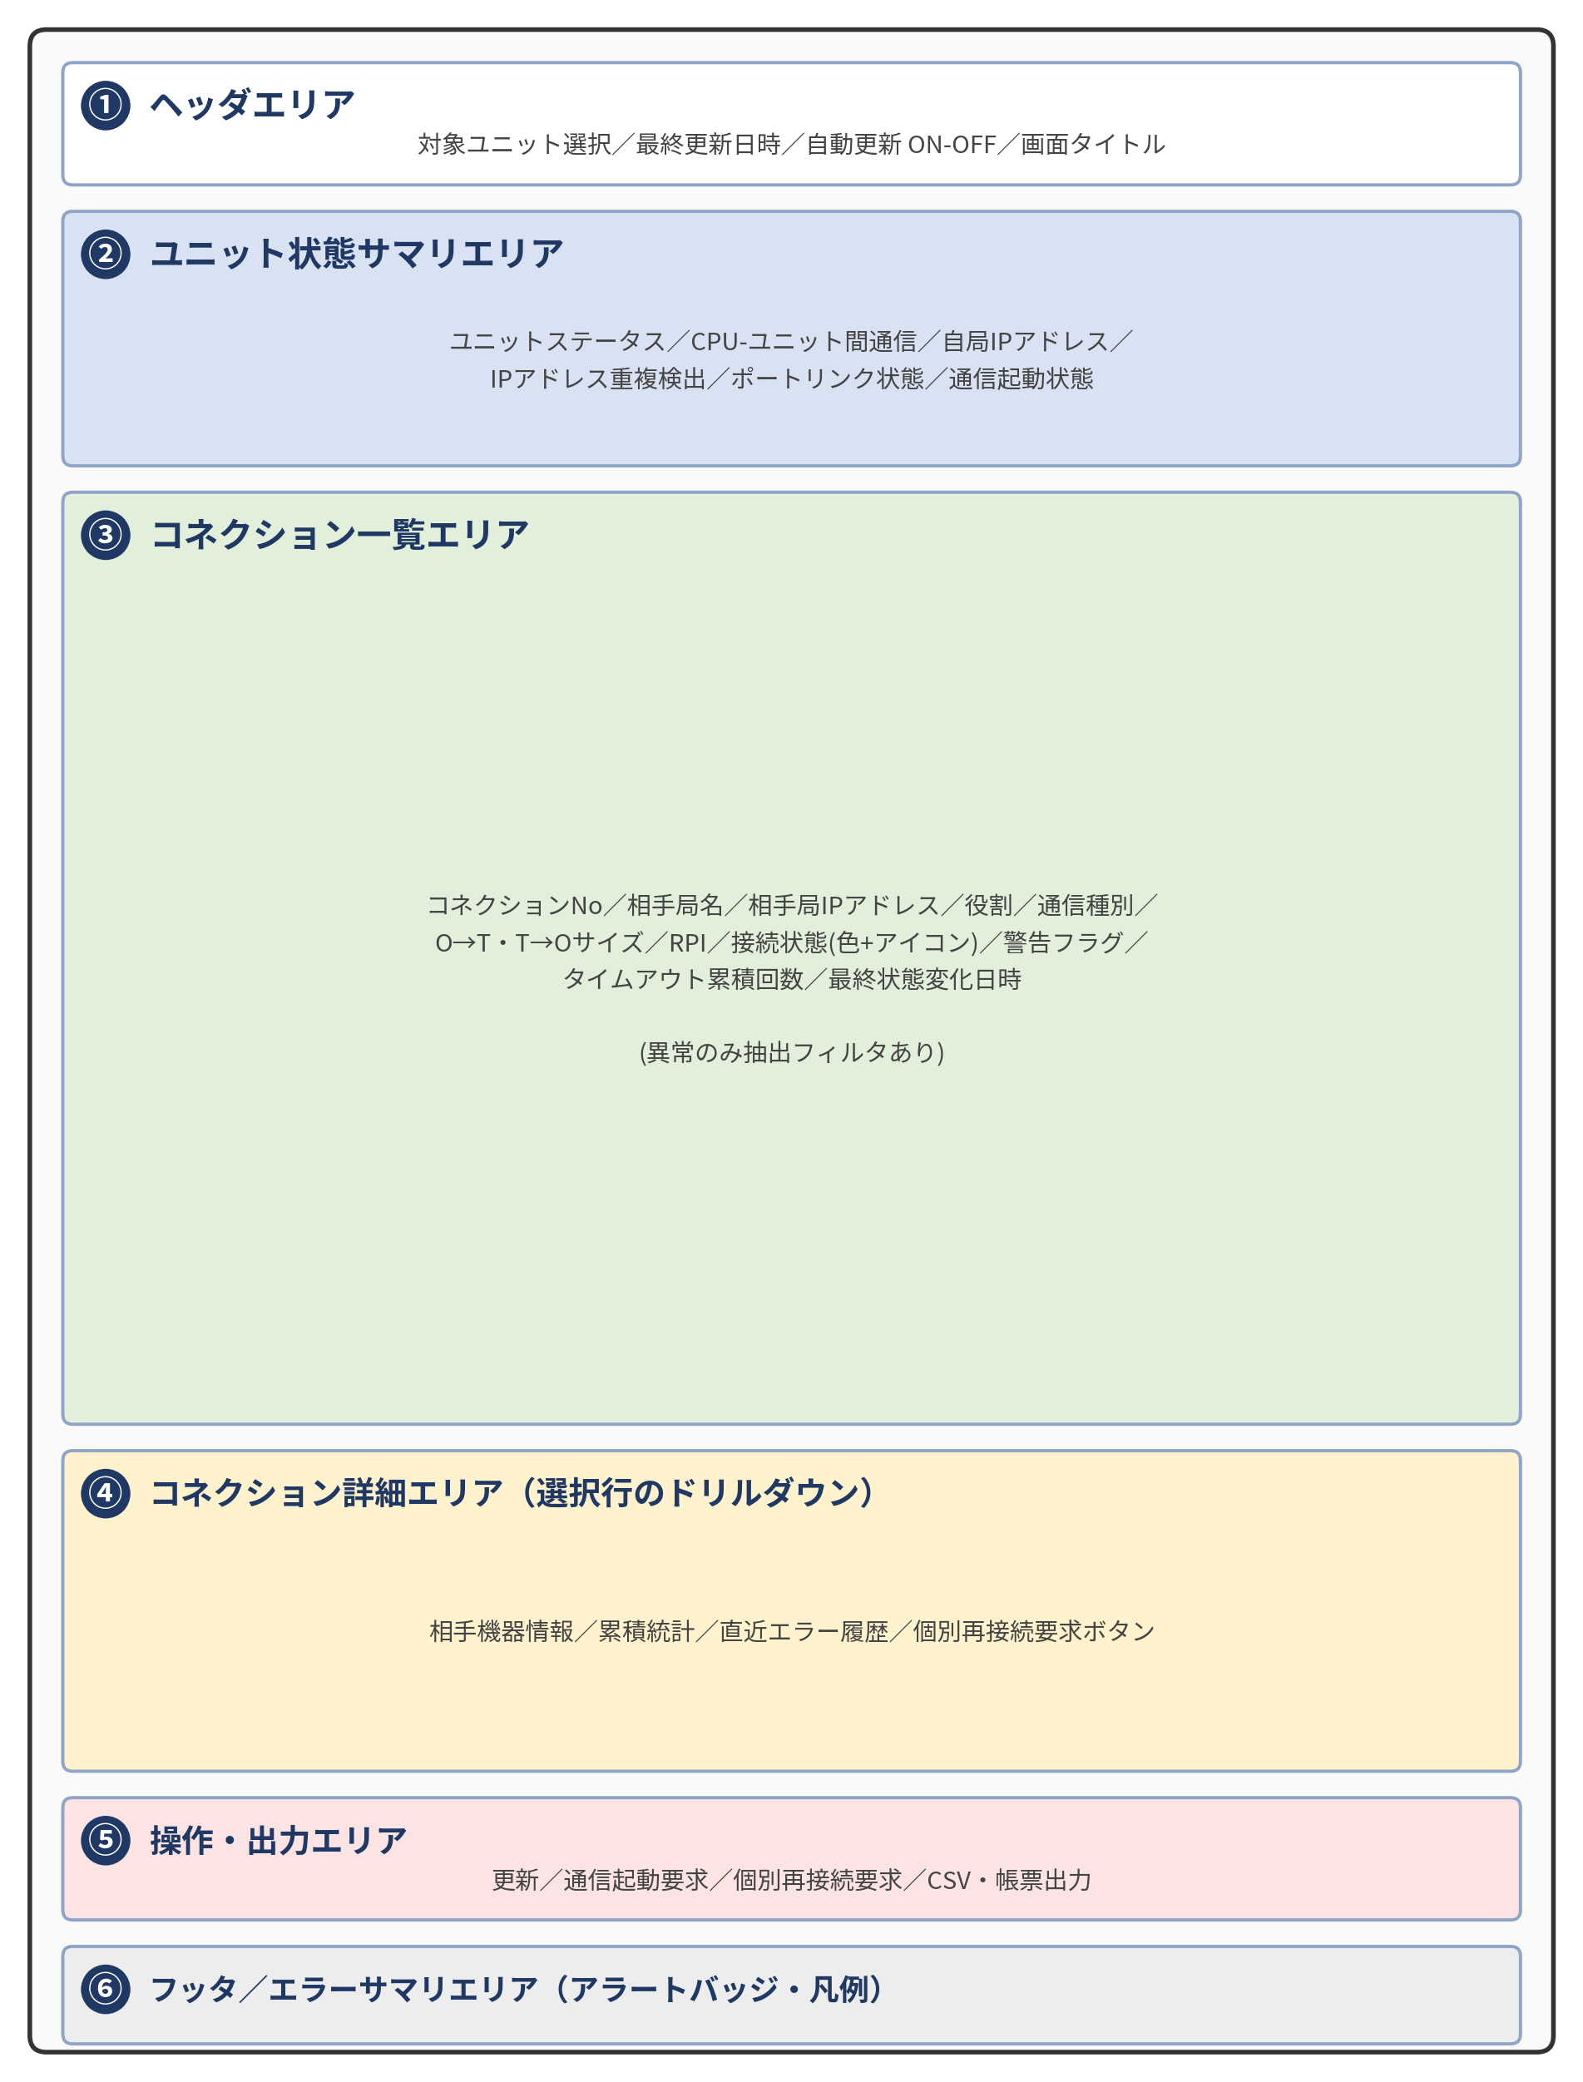

※ 本図はレイアウトの概念図であり、実装先プラットフォームの画面部品・解像度に応じて配置や比率を調整してよい。ただしゾーンの構成（①～⑥）と役割は変更しないこと。

4.2 レイアウトゾーンと表示項目仕様の対応表
各レイアウトゾーンが、本書のどのシートの表示項目仕様および操作仕様に対応するかを以下に示す。画面を実装・レビューする際は、本表を索引として該当シートを参照すること。
ゾーン | ゾーン名 | 対応する表示項目仕様 | 対応する操作仕様（6.操作仕様）
① | ヘッダエリア | 5.1 ユニット共通状態表示（ユニット選定表示） | 自動更新
② | ユニット状態サマリエリア | 5.1 ユニット共通状態表示／5.2 通信起動状態表示 | 手動更新、通信起動要求
③ | コネクション一覧エリア | 5.3 コネクション一覧表示／5.3.1 接続状態の区分 | 異常のみ抽出フィルタ、CSV／帳票出力
④ | コネクション詳細エリア | 5.4 コネクション詳細表示 | コネクション個別再接続要求
⑤ | 操作・出力エリア | （各シートの項目に対する操作の起点） | 更新、通信起動要求、個別再接続要求、CSV／帳票出力（全操作の起点）
⑥ | フッタ／エラーサマリエリア | 5.5 エラー・アラームサマリ表示／7.3 エラーサマリバッジ仕様 | エラー履歴参照

4.3 画面遷移
・診断トップ画面（②ユニット状態サマリ＋③コネクション一覧）→〔行選択〕→ コネクション詳細画面（④）
・診断トップ画面 →〔エラーサマリ押下〕→ エラー履歴一覧画面
・コネクション詳細画面 →〔戻る〕→ 診断トップ画面

